Feuille d'inscription ext
 |  | FORMATION CONTINUE FORMATEURS 1er SECOURS

MERCI DE RETOURNER CE DOCUMENT ACCOMPAGNE DU REGLEMENT |  | VOTRE ETAT CIVIL ET PROFIL
 |  |  | (Pour remplir par ordinateur, cliquez dans les cellules jaunes)

 |  | Nom : |  |  |  |  | Prénom :

 |  | Né (e) le : |  |  |  |  | Lieu :

 |  | Adresse :

 |  | Code postal : |  |  |  |  | Ville :

REMPLISSAGE INFORMATIQUE UNIQUEMENT |  | Téléphone : |  |  |  |  | E-mail :

 |  | Portable : |  |  |  |  | Association :

 |  | LES DIPLOMES OU ATTESTATIONS QUE VOUS POSSEDEZ

Adresse d'expédition : CFMNS 69a rue de la Libération 68740 FESSENHEIM |  | PAE FDF |  |  | Cochez |  |  |  |  | PAE PS

 |  | PSE 2 |  |  | SST |  |  |  |  | PAE PSC

 |  | Dernière formation continue en secourisme : |  |  |  |  |  | Avec :

 |  | LA DATE DE FORMATION QUE VOUS AVEZ RETENUE |  |  |  |  |  |  |  |  | Cochez

 |  | Samedi | 14-Sep-24 |  |  | Fessenheim |  |  |  | 08h45 - 17h
 |  | Samedi | 21-Sep-24 |  |  | Fessenheim |  |  |  | 08h45 - 17h
 |  | 0 | xxxxx |  |  | 0 |  |  |  | 0
 |  | 0 | xxxxx |  |  | 0 |  |  |  | 0

 |  | COUT DU STAGE : |  | Tarif normal |  | Tarif adhérent FNMNS / FFSS / FFN |  |  | Tarif prise en charge / OPCA
 |  |  |  | 110 € |  | 90 € |  |  | 210 €
 |  | En l'absence d'une confirmation de paiement, un lien de paiement légèrement surtaxé vous sera envoyé.

 |  |  | DEMANDE D'INSCRITION SUR LA LISTE D'APTITUDE
 |  | Cette procédure concerne uniquement les MNPS se recyclant au sein d'une autre association
 |  | ou organisme et souhaitant figurer sur la liste d'aptitude départementale de la Fédération.
Prise en charge par un organisme, remplissez la partie "convention".
 |  | Ci-joint, mon dossier d'inscription dûment complété, et pour lequel je m'engage à vous garantir l'exactitude des renseignements portés sur la fiche de renseignements administratifs et je vous confirme entre autre que : COCHEZ
 |  | J'ai pu prendre connaissance des conditions d'assurance durant le stage et de la souscription automatique à l'organisation professionnelle de la FNMNS après réussite, me garantissant une responsabilité civile professionnelle pendant une année.
 |  | J'ai pu pu prendre connaissance du réglement intérieur et des conditions générales de ventes.
 |  | J'ai pu pu prendre connaissance des conditions d'organisation de la formation.
 |  | Je m'engage à ne rien dissimuler sur mon état de santé qui doit être compatible avec formation.
 |  | Je ne m'oppose pas au droit à l'image.
 |  | Je suis informé du traitement et l'archivage informatique de mes données personnelles.
 |  | J'ai pris connaissance que ma présentation ne sera retenue qu'après le règlement des frais de formation au Centre de Formation.

 |  | Signature du candidat

 | AVANT VOTRE ENTREE EN FORMATION

 |  | Nom : | 0 |  |  |  |  | Prénom: |  | 0

 |  | Cette évaluation a pour but de vous connaître davantage, de mieux cerner vos capacités physiques et vos motivations.

 |  | 1° Quelles sont vos motivations pour suivre cette formation ?

 |  | 2° Avez vous déjà pratiqué le secourisme ?

 |  | 3° Que feriez vous prioritairement en présence d'un arrêt cardiaque ?

 |  | 4° Connaissez vous les N° d'alertes ?

 |  | 5° Que connaissez vous des prérogatives du PSC1 ?

 |  | 6° Qu'attendez vous de ce stage ?

CFMNS 68 - 69a Rue de la Libération 68740 FESSENHEIM
 : 06 19 71 87 67 @ : formation@cfmns68.fr  : www.cfmns68.fr

 |  |  |  |  | DEVIS DE FORMATION

 |  | Organisme vous proposant :

 |  | Nature de l'action de formation : |  |  |  | Formation continue en secourisme

 |  | Nom : | 0 |  |  |  |  | Prénom: |  | 0

 |  | Cout de la formation selon votre position (cochez ci-desous)

 |  |  | Tarif adhérent FNMNS / FFSS / FFN |  |  | Tarif normal |  |  | Tarif prise en charge / OPCA
 |  |  | Tarif normal |  |  | Tarif adhérent FNMNS / FFSS / FFN |  |  | Tarif prise en charge / OPCA
 |  |  | 110 € |  |  | 90 € |  |  | 210 €

 |  |  | Tous nos traifs sont TTC, l'association n'est pas soumise à la TVA.

 |  | Devis comprenant : |  |  | Les frais de formation et de présentation à l'évaluation finale
 |  |  |  |  | La mise à dispositionde matériel pédagogique
 |  |  |  |  | La documentation de stage ci besoin

 |  | Non inclus : |  |  | Fournitures personnelles prises de notes
 |  |  |  |  | Le cas échéant les effets personnels (piscine)

 |  | Nous restons à votre disposition pour toute information complémentaire.

 |  | Si ce devis vous convient, veuillez nous le retourner signé.

 |  | Fait à |  |  |  |  |  | le

 |  | Signature :

 |  | Validité : 15 jours avant l'entrée en formation, et acceptation du centre de formation.

CFMNS 68 - 69a Rue de la Libération 68740 FESSENHEIM
 : 06 19 71 87 67 @ : formation@cfmns68.fr  : www.cfmns68.fr

Prise en charge
 | RENSEIGNEMENTS A NOUS FOURNIR POUR LES DEMANDES
 | DE FACTURE OU CONVENTION DE FORMATION PROFESSIONNELLE

 |  | Partie à remplir par le demandeur

 | Dénomination de la structure :


 | N° Siret :
Pour toute demande de prise en charge renvoyer ce fichier complet par mail.
 | Représentée par :

 | Fonction :

 | Adresse complète avec ville et code postal :

 | N° de téléphone :

 | Adresse électronique :

 | Personne en charge du dossier :

 | N° de téléphone :

 | Nom du participant : |  | #REF!

 |  | Partie à remplir par la structure d'accueil

 | N° de la convention : |  | 2017

 | Nature de l'action |  | Premiers Secours en Equipe N2

 | Objectifs pédagogiques : |  | Formation initiale et présentation à la validation

 | Observations :

 | Durée du stage :

 | Date de début de formation :

 | Date de fin de formation :

 | Date de convention et devis :

 | Date de facturation :

 | Cout du stage :

Nous trouver

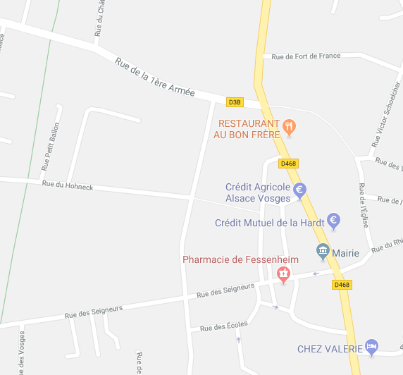

Fessenheim

Salle de formation

Complexe associatif et culturel
Rue des Seigneurs
Salle de formation
Fessenheim

CGV
CONDITIONS GENERALES DE VENTES

L’inscription à un stage ne sera définitive qu’après réception du dossier complet et du paiement.
Les tarifs communiqués dans le dossier d’inscription sont ferme et définitif.
L’association n’est pas soumise à la TVA.

La limite d’inscription est fixée à au moins quinze jours avant le début de l’action de formation.

Le stagiaire sera soumis au réglement intérieur de l’association.

Le centre de formation à souscrit une assurance et pendant toute la durée de la formation, le stagiaire reste responsable vis à vis des tiers. Dans le cas d’un salarié, il doit être couvert par son entreprise par une assurance garantissant une couverture suffisante contre les risques de la formation.

Le centre de formation s’engage à ne pas divulguer les informations confidentielles reçues.

Un stage ne peut se dérouler que s’il a atteint le seuil minimum de participants conformément aux règles en vigueur. En cas d’annulation de celui-ci, l’association s’engage à rembourser intégralement le coût du stage.

En cas de non présentation à l’action de formation le jour de son démarrage, les sommes déjà engagées par l'association restent dues.

Le seul fait d’avoir suivi une formation ne garantit en aucun cas la réussite aux examens de certification de personnes et à l’exercice des métiers correpondants.

CFMNS 68 - 69a Rue de la Libération 68740 FESSENHEIM
 : 06 19 71 87 67 @ : formation@cfmns68.fr  : www.cfmns68.fr

